Sheet2
四川川东高速公路有限责任公司-报废车辆信息
序号 | 车牌号 | 车型 | 购置时间 | 行驶证 | 车辆铭牌(实例） | 车辆侧面图片（建议45度角度）能看到车牌车辆全部 | 整备质量（单位：kg） | 停放地 | 看货联系人 | 处置回收款税率
1 | 川AG963T | 别克君越 | 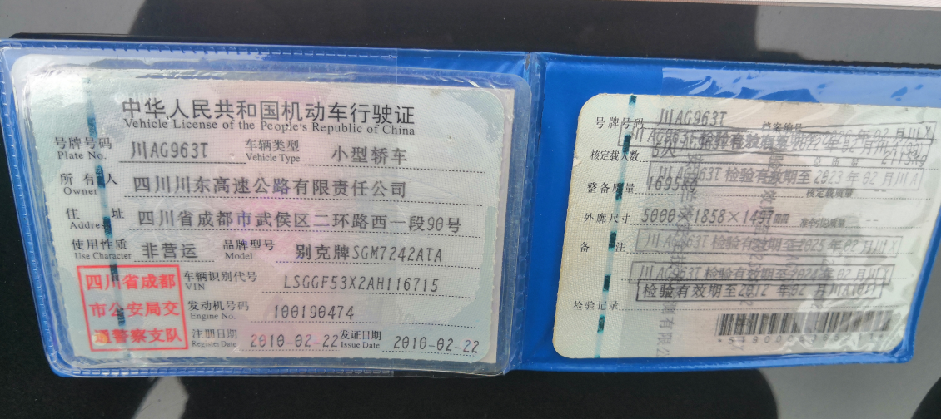 2010.02 |  | 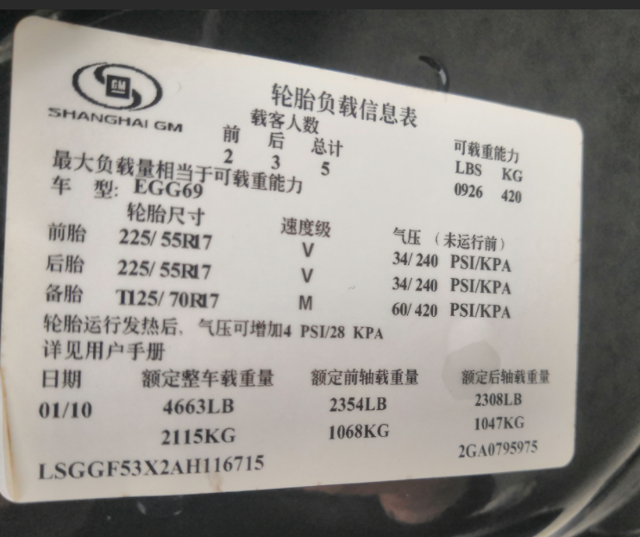 | 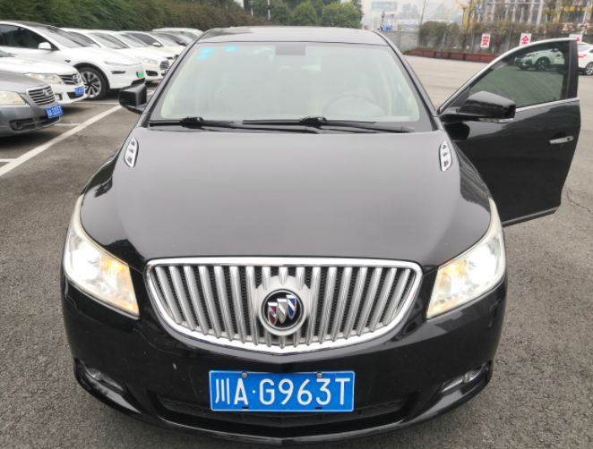 | 1695 | 四川川东高速公路有限责任公司院坝内（广安区朝阳大道一段2号） | 邓老师 18682680373 | 13%
2 | 川AAF997 | 宇通客车 | 2018.08 | 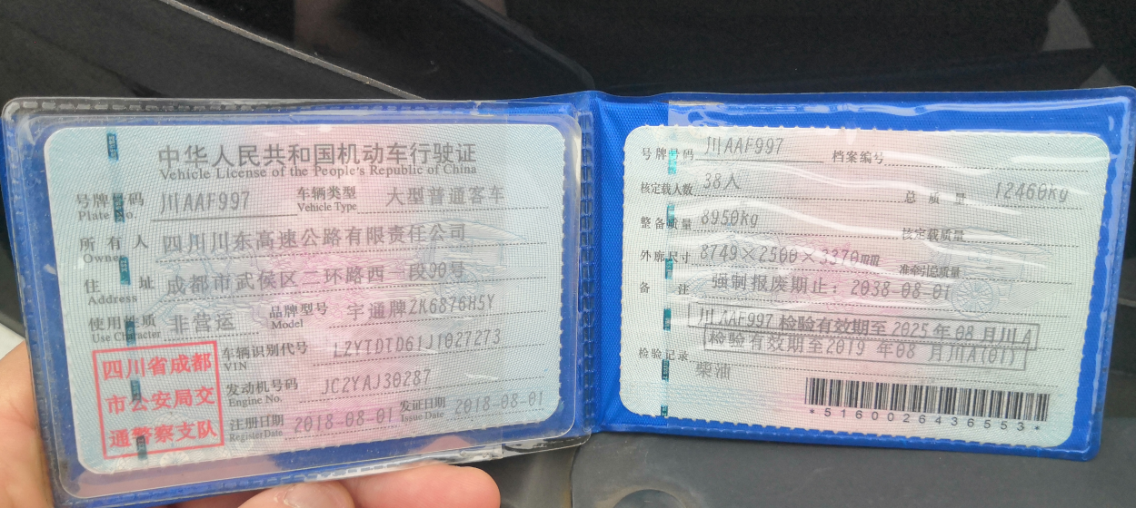 | 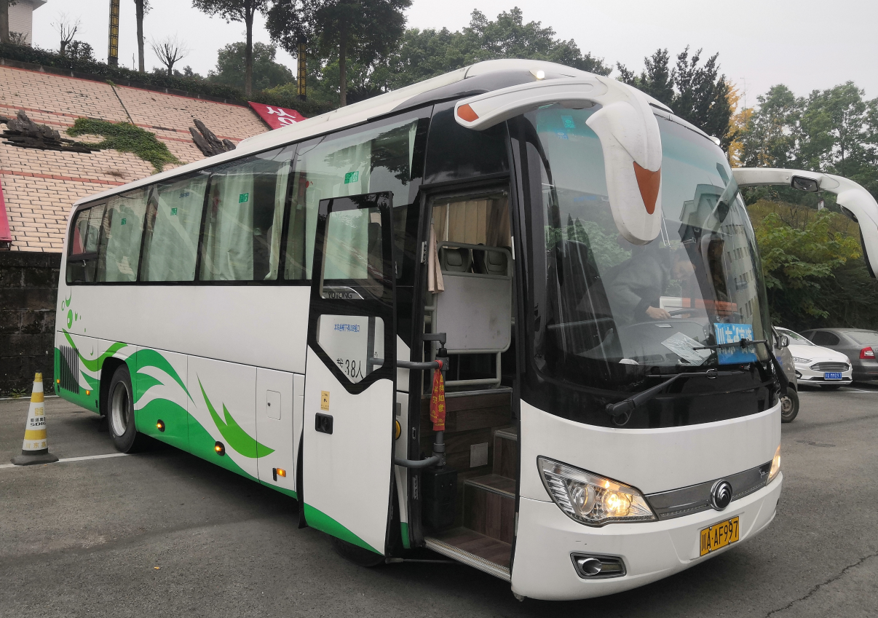 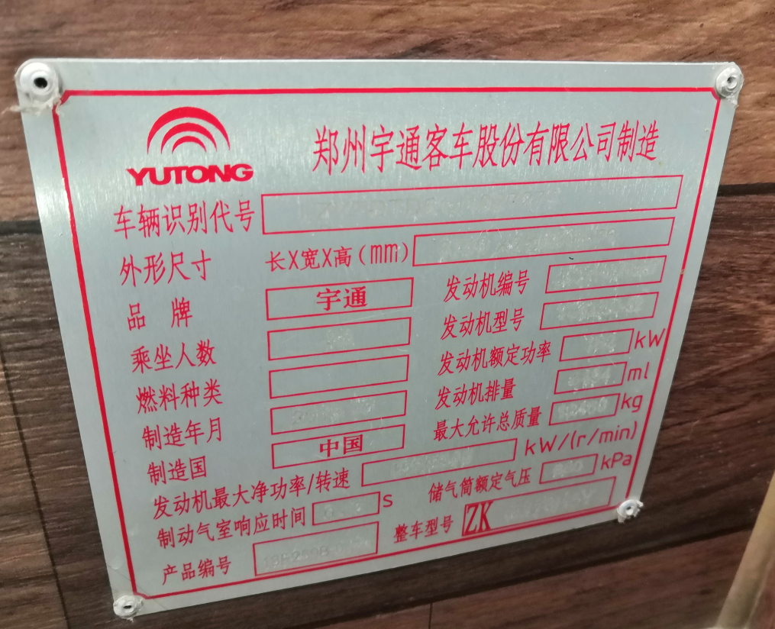 |  | 8950 | 四川川东高速公路有限责任公司院坝内（广安区朝阳大道一段2号） | 邓老师 18682680373
3 | 川A3253T | 奔腾轿车 | 2010.12 | 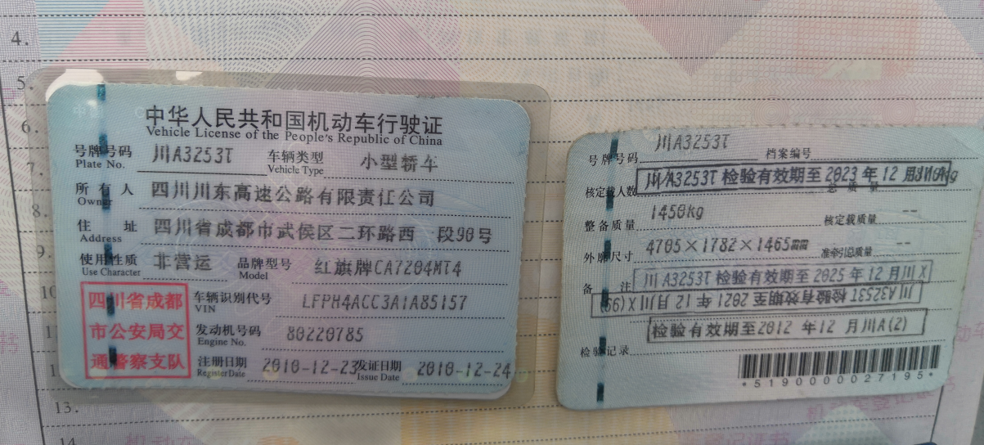 | 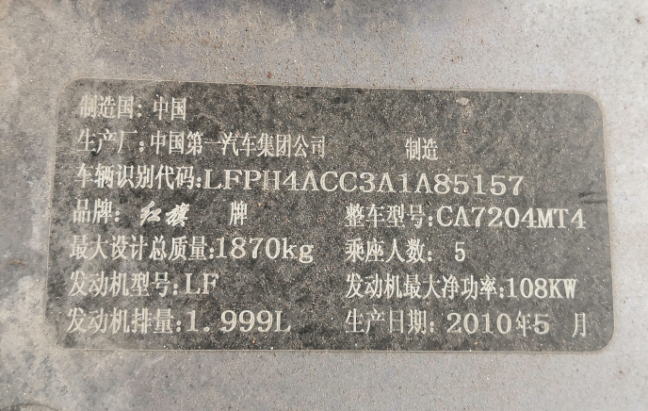 | 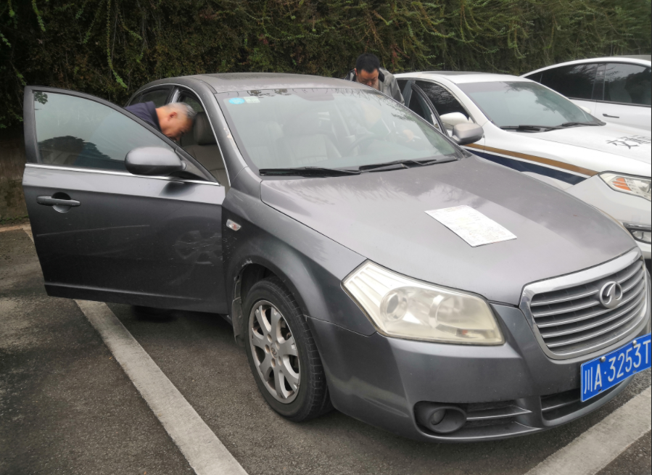 | 1450 | 四川川东高速公路有限责任公司院坝内（广安区朝阳大道一段2号） | 邓老师 18682680373
4 | 川A57F0V | 皮卡车 | 2021.02 | 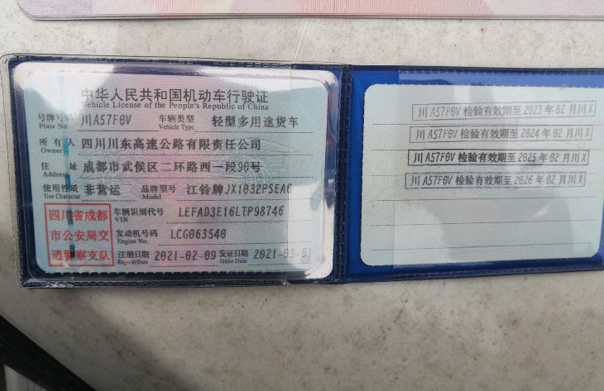 | 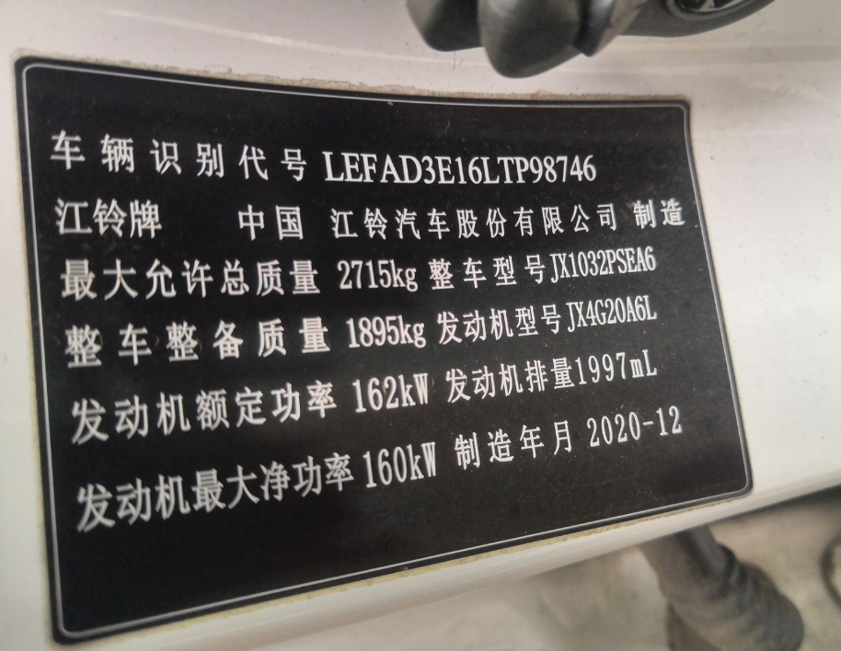 | 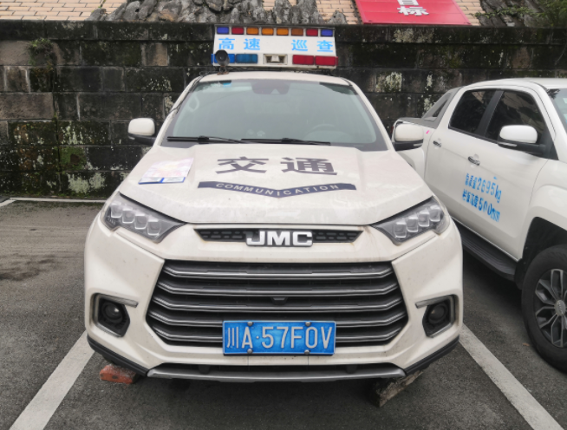 | 1895 | 四川川东高速公路有限责任公司院坝内（广安区朝阳大道一段2号） | 邓老师 18682680373
5 | 川S68183 | 洒水车 | 2013.12 | 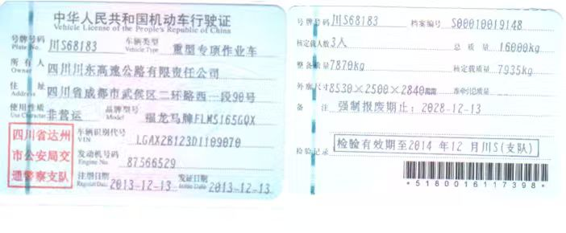 | 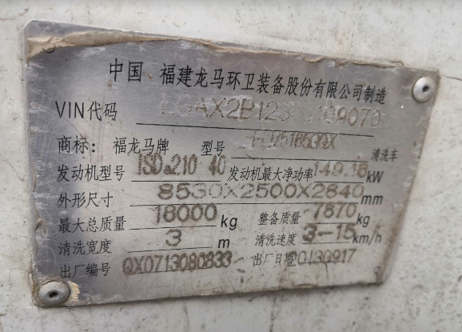 | 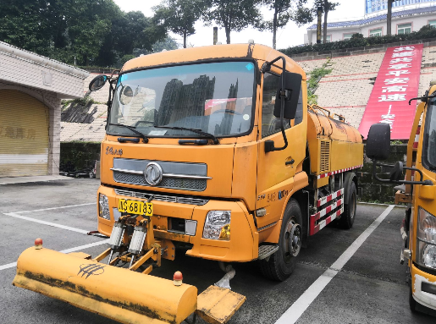 | 7870 | 四川川东高速公路有限责任公司院坝内（广安区朝阳大道一段2号） | 邓老师 18682680373
6 | 川A3203T | 奔腾轿车 | 2010.12 | 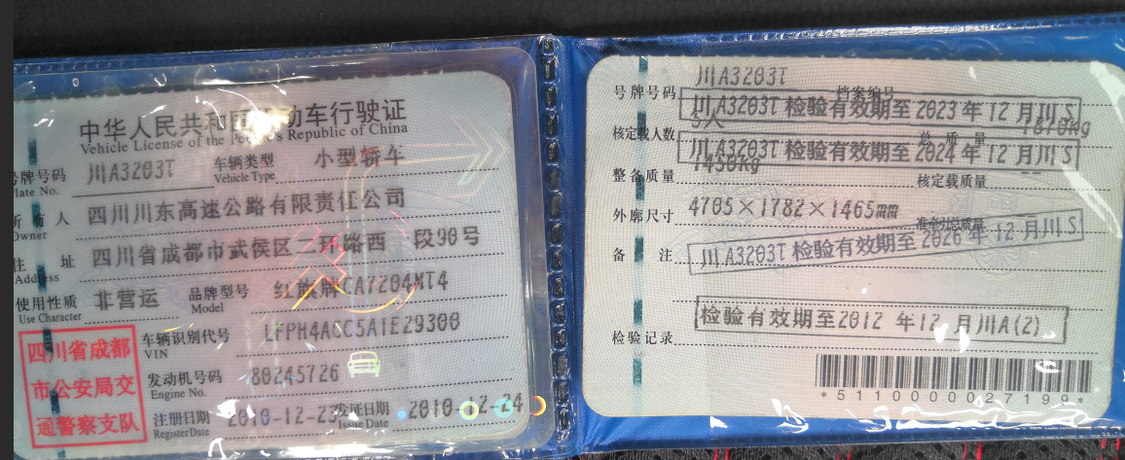 | 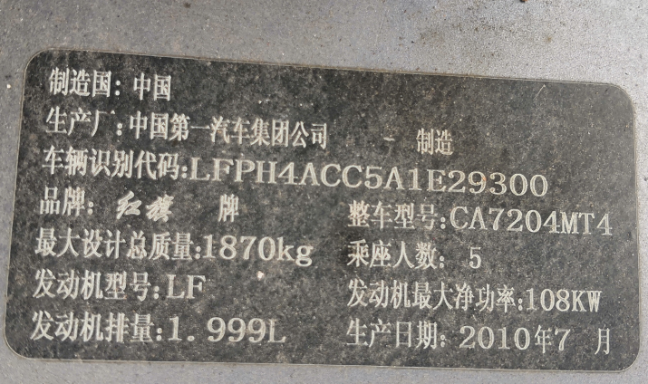 | 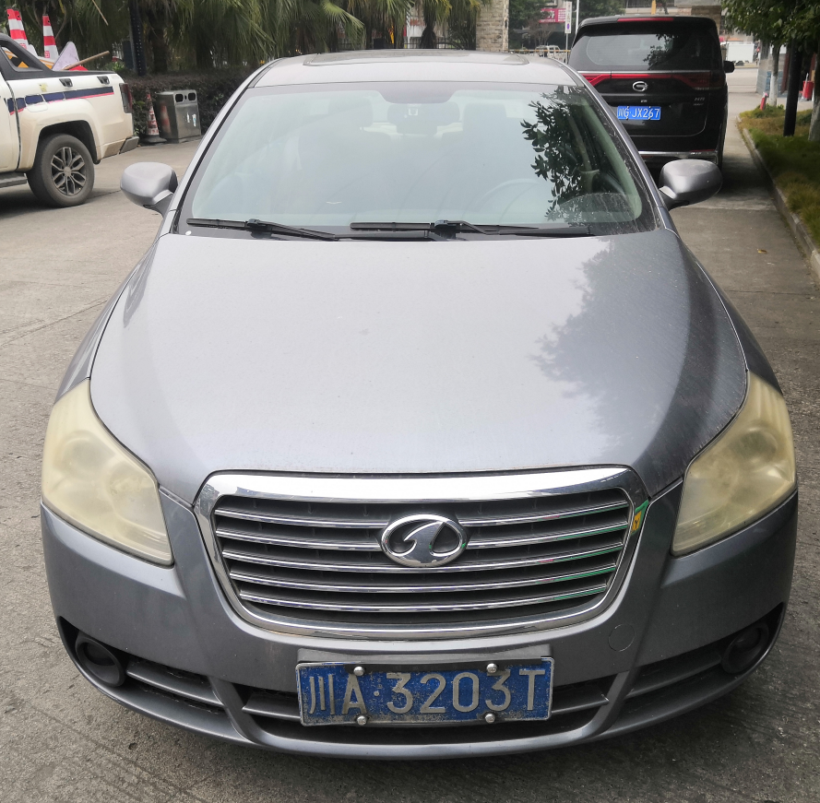 | 1450 | 四川川东高速公路有限责任公司院坝内（广安区朝阳大道一段2号） | 邓老师 18682680373
7 | 川AY6165 | 宇通客车 | 2018.01 | 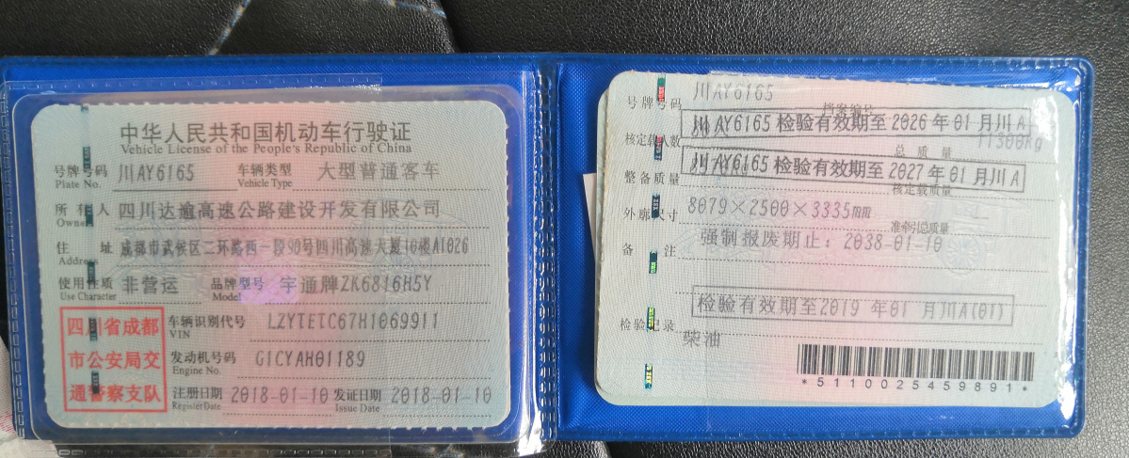 | 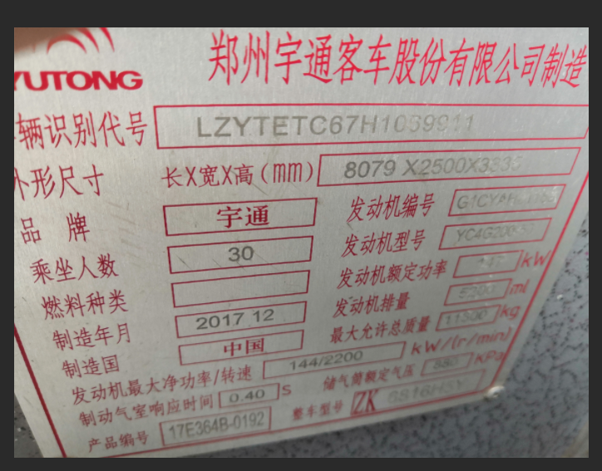 | 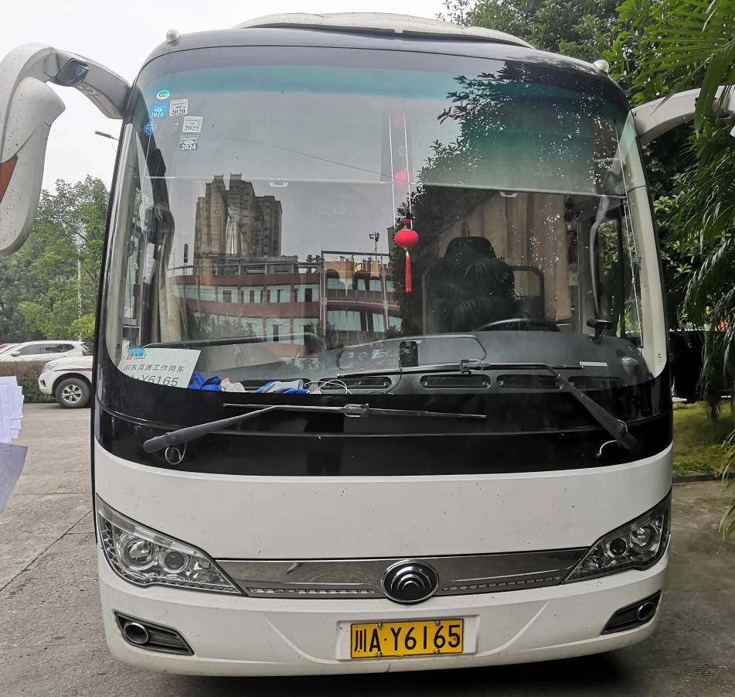 | 8570 | 四川川东高速公路有限责任公司院坝内（广安区朝阳大道一段2号） | 邓老师 18682680373
8 | 川AS5007 | 丰田考斯特 | 2015.12 | 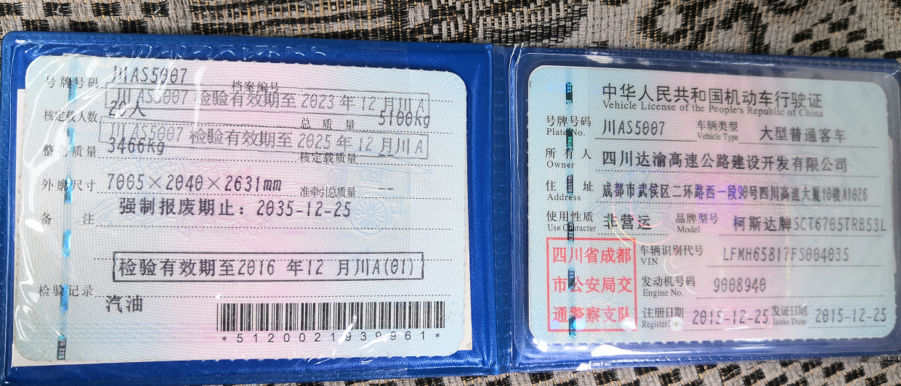 | 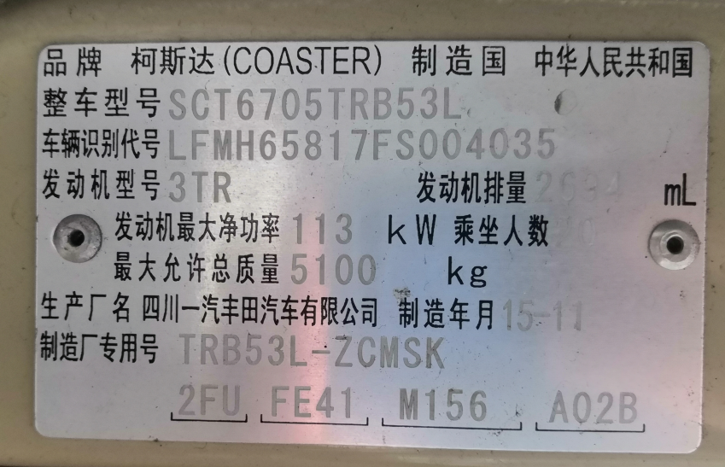 | 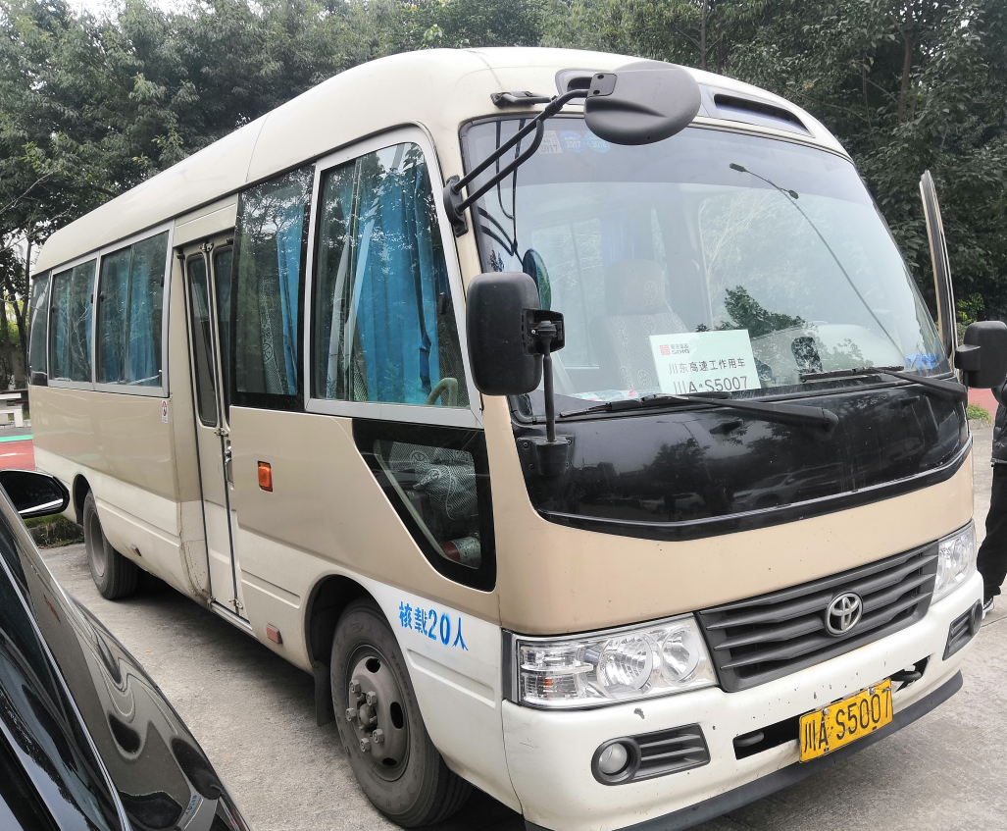 | 3466 | 四川川东高速公路有限责任公司院坝内（广安区朝阳大道一段2号） | 邓老师 18682680373
9 | 川A2W920 | 皮卡车 | 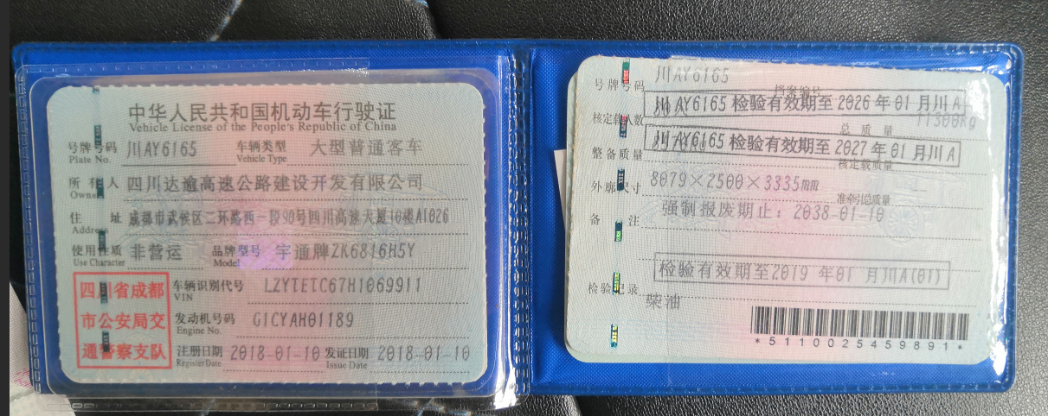 2019.12 |  | 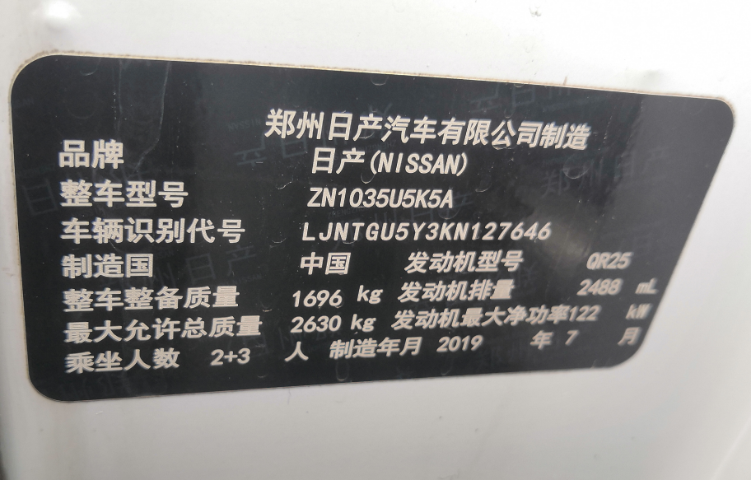 | 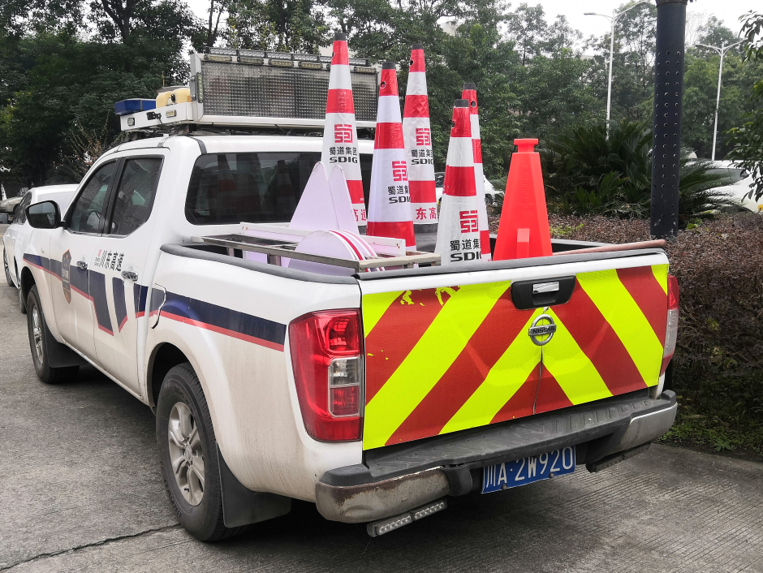 | 1696 | 四川川东高速公路有限责任公司院坝内（广安区朝阳大道一段2号） | 邓老师 18682680373
10 | 川A6K0S9 | 皮卡车 | 2021.2 | 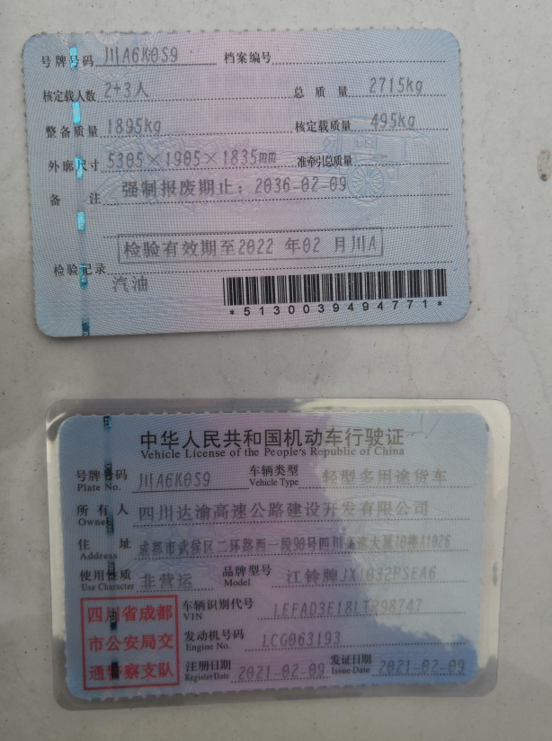 | 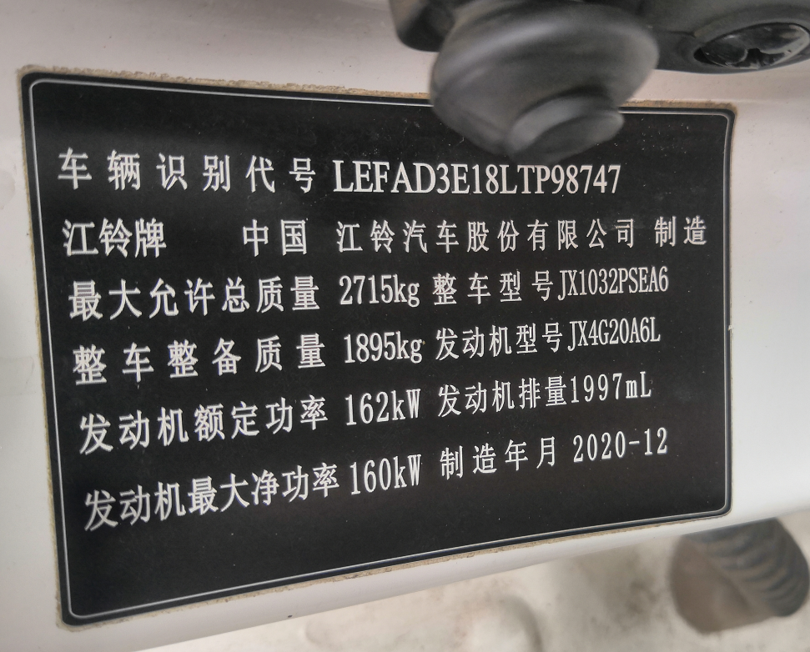 | 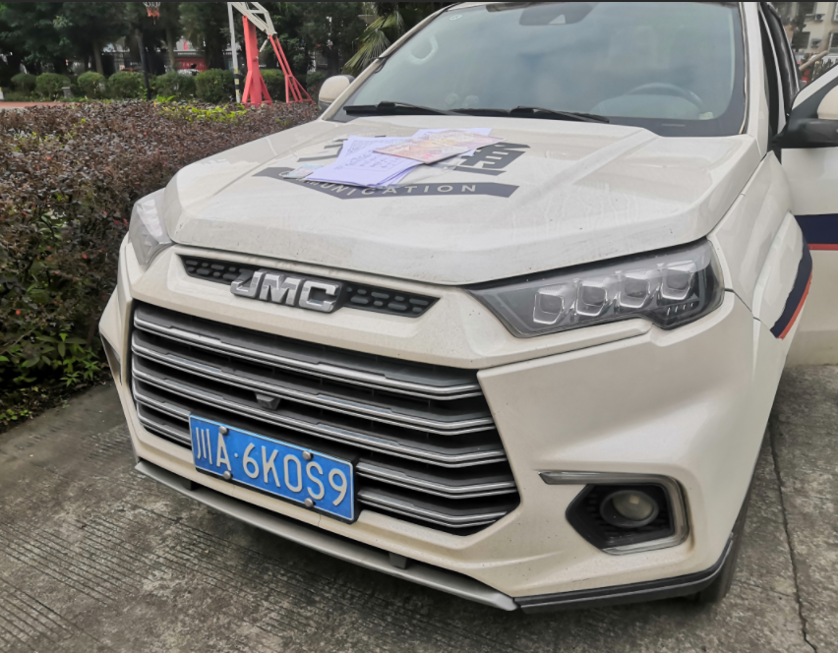 | 1895 | 四川川东高速公路有限责任公司院坝内（广安区朝阳大道一段2号） | 邓老师 18682680373
11 | 川S51902 | 恒合牌12.5吨洒水车 | 2010.11 | 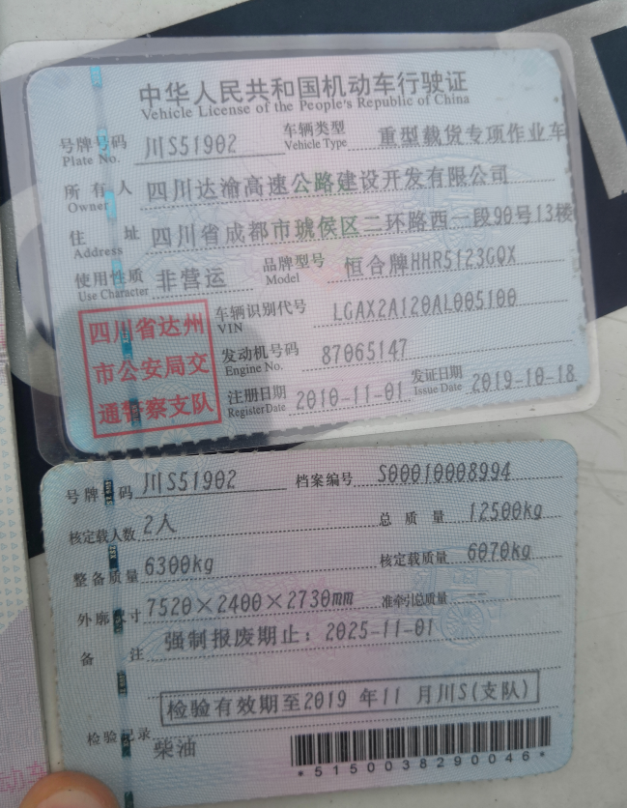 | 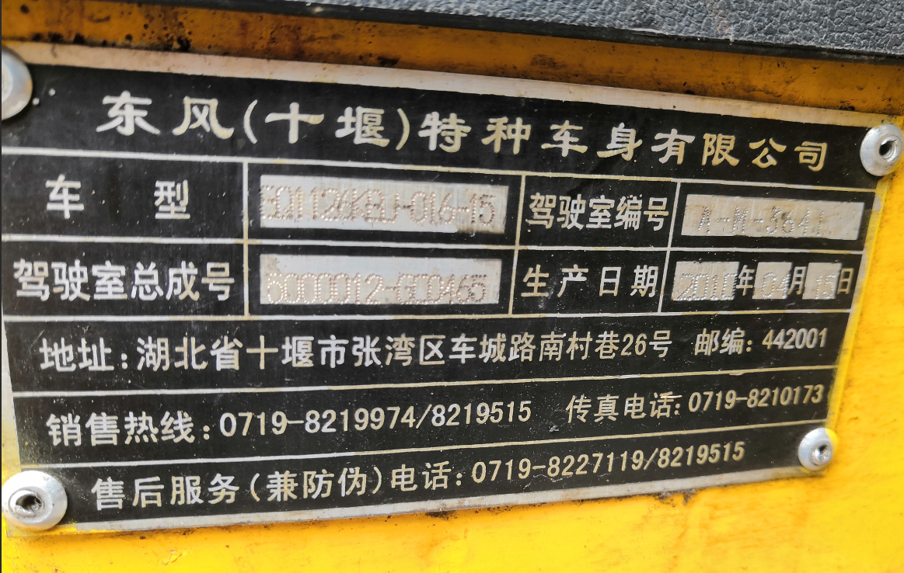 | 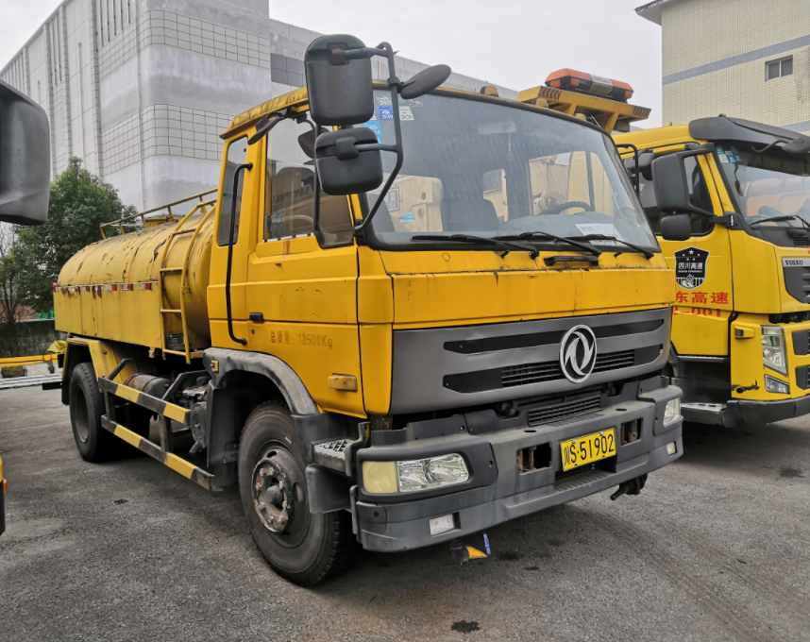 | 6300 | 四川川东高速公路有限责任公司院坝内（广安区朝阳大道一段2号） | 邓老师 18682680373
12 | 川A4P18E | 皮卡车 | 2019.12 | 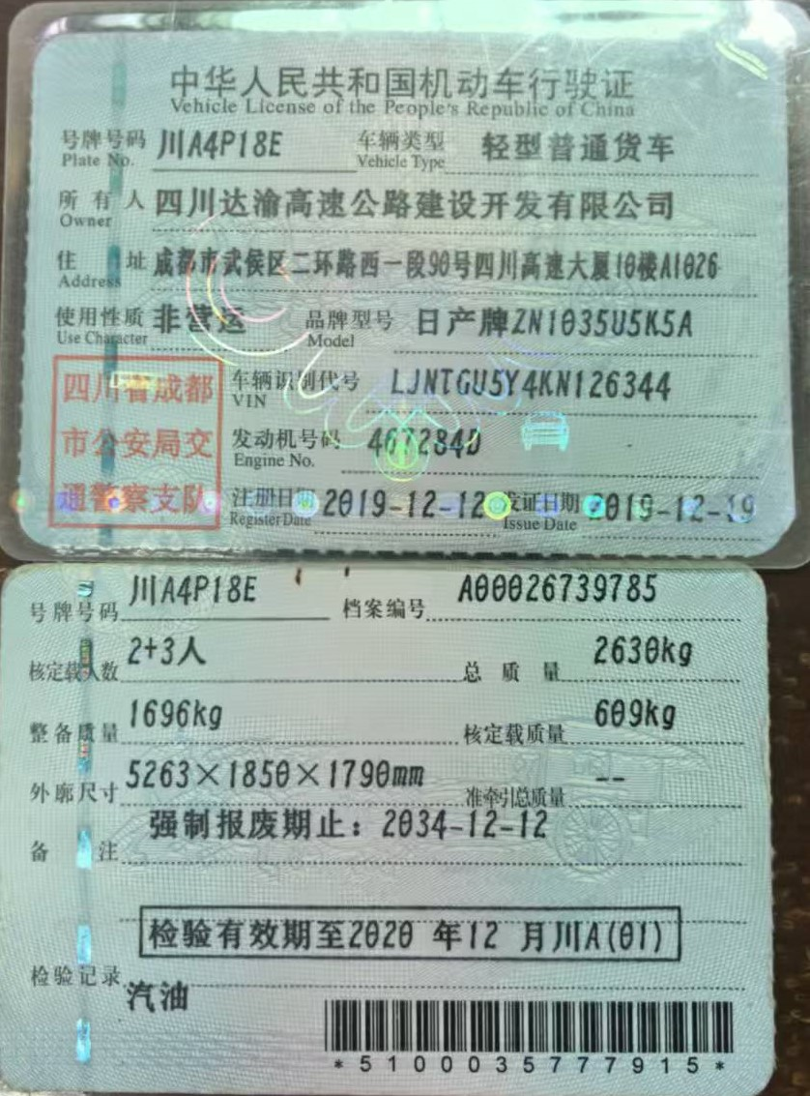 | 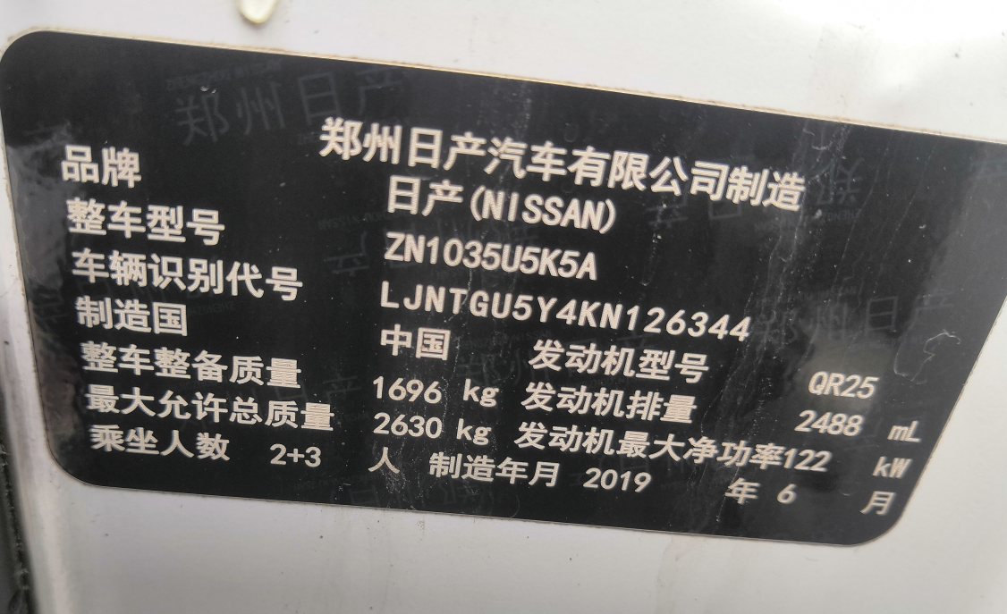 | 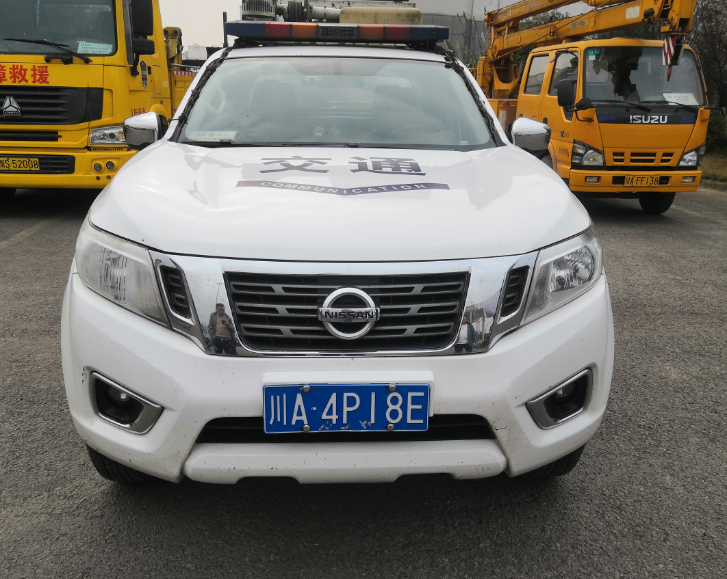 | 1696 | 四川川东高速公路有限责任公司院坝内（广安区朝阳大道一段2号） | 邓老师 18682680373
 |  |  |  |  |  |  | 46933

